Pasaporte - HC
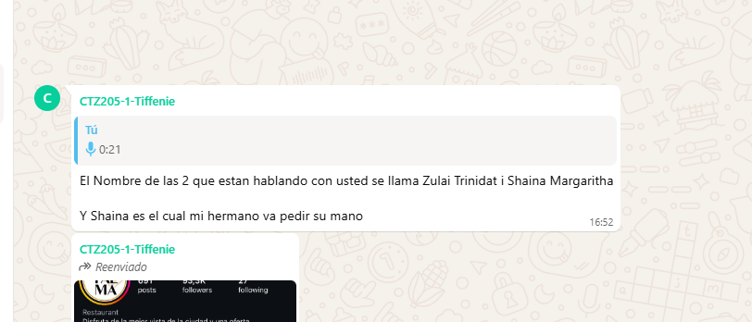

Nombre | Nombre | Nombre
Nombre | Nombre | Nombre
Apellido | Apellido | Nombre
Apellido de casada | Apellido de casada | Apellido
Género: . | Género: . | Apellido de casada
Pasaporte | Pasaporte | Género: .
Fecha de nacimiento | Fecha de nacimiento | Pasaporte
Edad | Edad | Fecha de nacimiento
Estado civil | Estado civil | Edad
Dirección | Dirección | Estado civil
Nacionalidad y domicilio: | Nacionalidad y domicilio: | Dirección
Email: | Email: | Nacionalidad y domicilio:
Teléfono | Teléfono | Email:
Profesión | Profesión | Teléfono
RH | RH | Profesión
Seguro | Seguro | RH
Peso | Peso | Seguro
Altura | Altura | Peso
Idioma | Idioma | Altura
Estadia: |  | Idioma
 | Salud
 |  | Salud

PAGOS
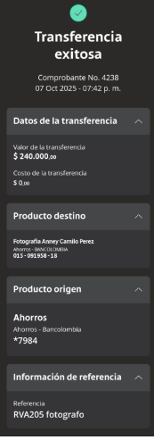
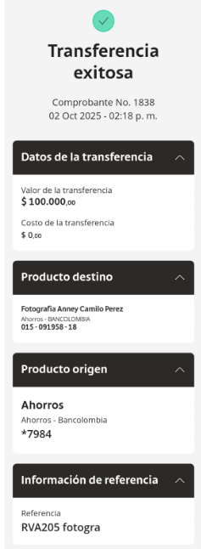
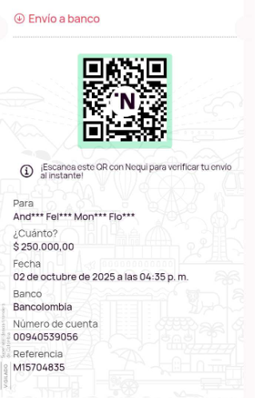
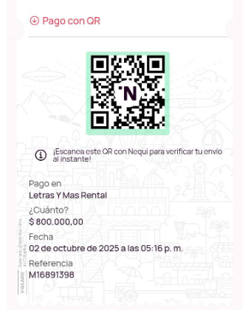
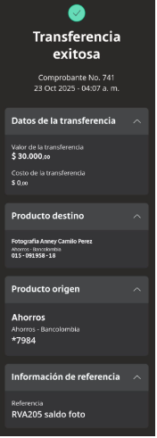
FOTOGRAFO DEPOSITO | DEPOSITO FLORISTERIA | DEPÓSITO MÚSICO

Confirmación de
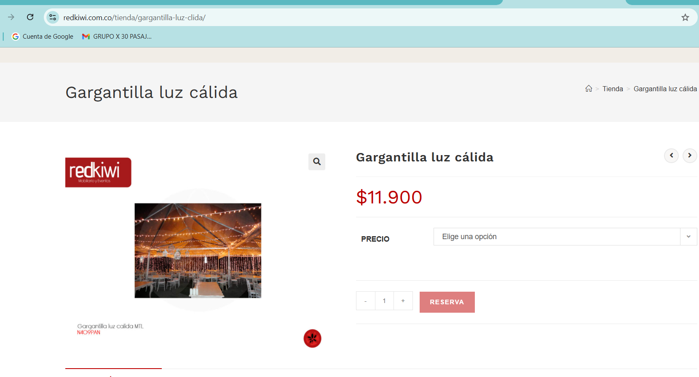
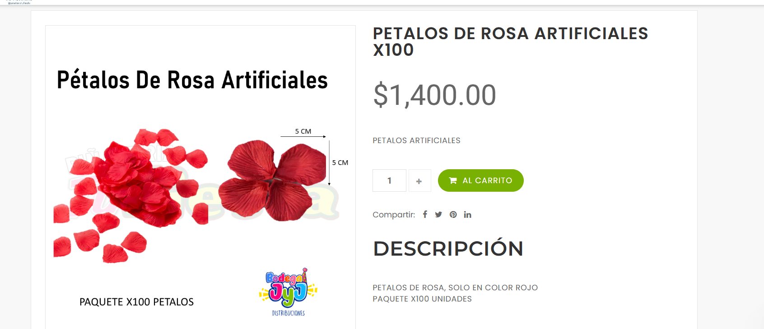
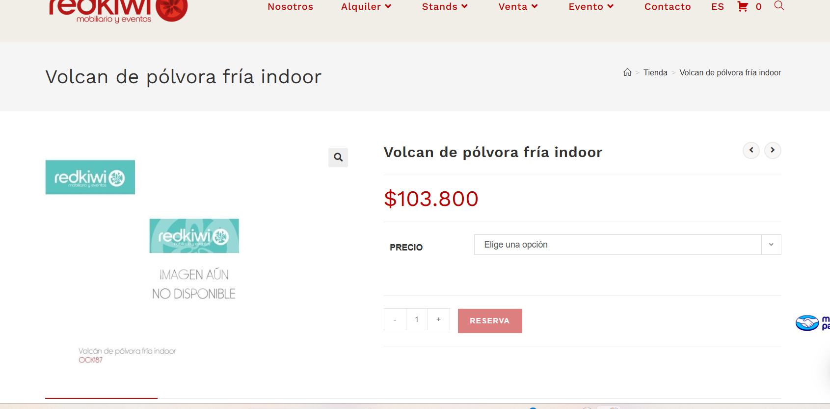
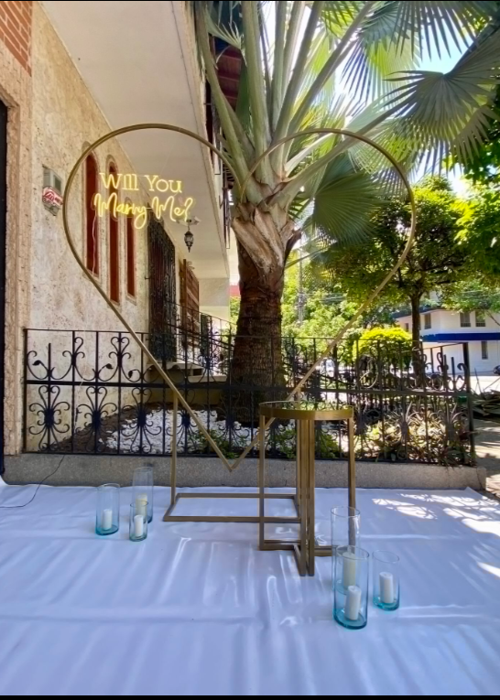
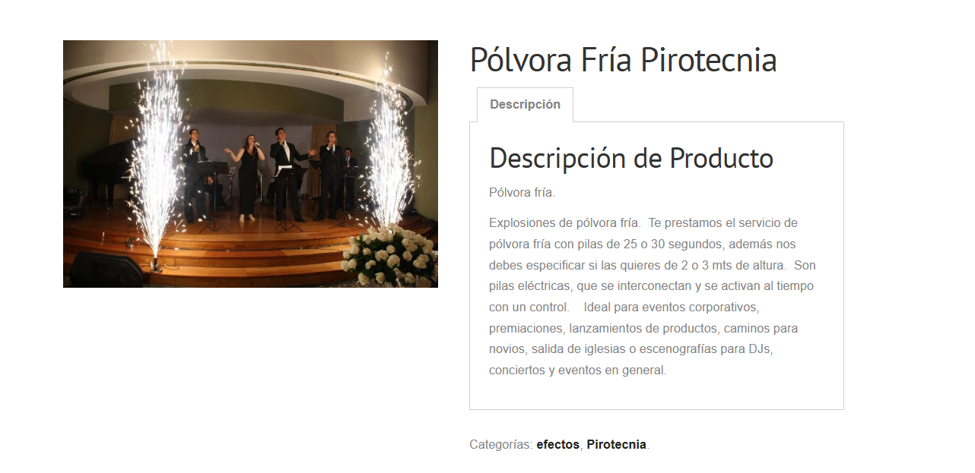

https://pinateriatufiesta.com/product/2230/petalos_de_rosa_artificiales_x100

CONFIRMACIÓN
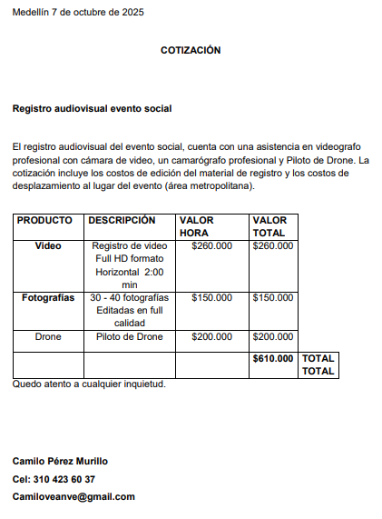

Hoja 18
